Gráfico 1
Gráfico 1. Mapa del estado de tramitación del Planeamiento Urbanístico. C. A. País Vasco. 2020
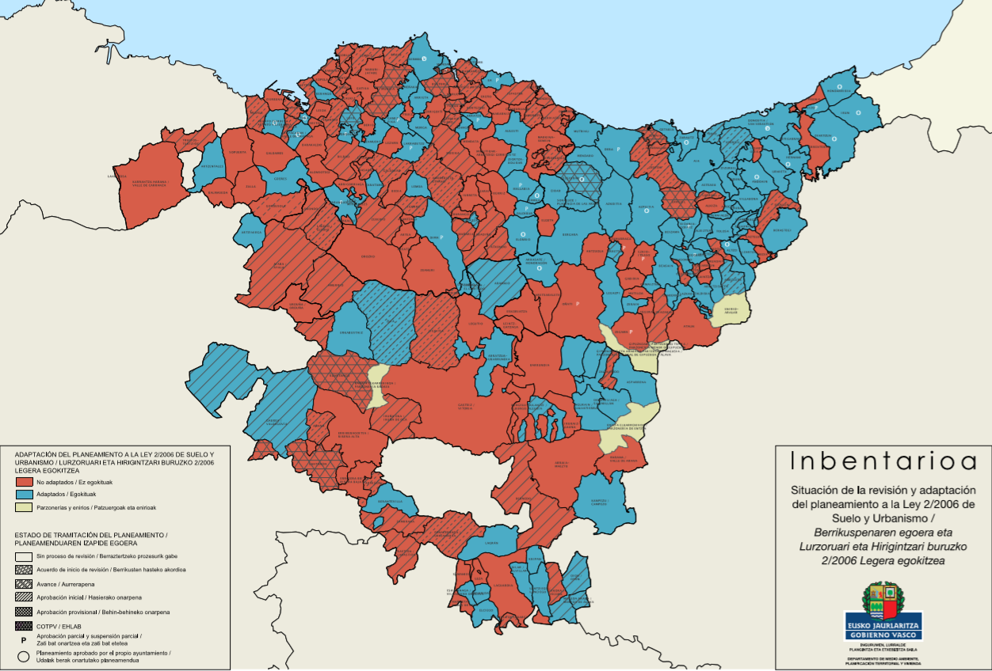

Fuente: Gobierno Vasco. Dpto. de Medio Ambiente, Planificación Territorial y Vivienda. Inbentarioa
http://www.ingurumena.ejgv.euskadi.eus/r49-aa90a/es/aa90aInbentarioaWar/visor/iniciarVisorMapaCAPV?locale=es

